resumen costes
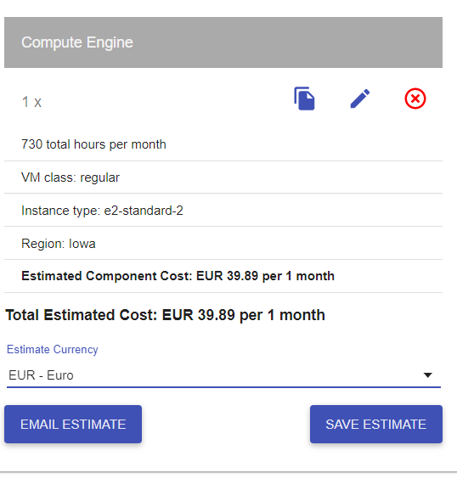
 |  | MVP | PF
COSTES |  | 137.55 | 33,136.77

 |  |  |  |  | Costes Técnicos
Directos |  | 114.63 | 21,837.77 |  | Nombre | Suscripcion | Unid. | Tipo | Precio($) | Precio(€) | Total
 | Personal | 34.85 | 109.57 | €/hora pte establecer las horas del proyecto para ajustar costes personal | * Instancia Google Cloud | e2-n2-standard | 1 | Mensual | MVP(solo 2 meses coste) | 39.89 | 79.78
CT | Equipos | 0.00 | 7,693.00 |  |  | c2-standard-4 | 1 | Mensual | 12 meses | 99.42 | 1,193.04
 | Viajes/Desplazamientos |  |  |  | Alojamiento web Arsys | Professional | 1 | Mensual |  | 5.00 | 60.00
CT | Instancia Google Cloud | 79.78 | 1,193.04 | * | API Twitter | Premium version | 1 | Mensual (x12) | 1299 | 1,065.18 | 12,782.16
CT | Alojamiento web Arsys | 0.00 | 60.00 |  | EQUIPOS PC Huawei MateBook X Pro 2020 | 16GB+512GB Táctil Intel i5+UHD 620 | 7 |  |  | 1,099.00 | 7,693.00
CT | Api Twitter v. premium | 0.00 | 12,782.16 |  | Kubernettes Google Cloud | N1-standard-2 | 4 | Mensual |  | 158.33 | 1,899.96
 | Kubernettes | 0.00 | 1,899.96

 |  |  |  |  | Conversion € / $: | 0.82

Indirectos |  | 0.00 | 5,776.20 |  | Costes Indirectos

 | Internet + telf | 0.00 | 2,776.20 |  | Telefonía e internet | 7 líneas 12 meses
 | impuestos |  |  |  | Despacho en CºNegocios | 250€/mes
 | local emprendis las artes | 0.00 | 3,000.00
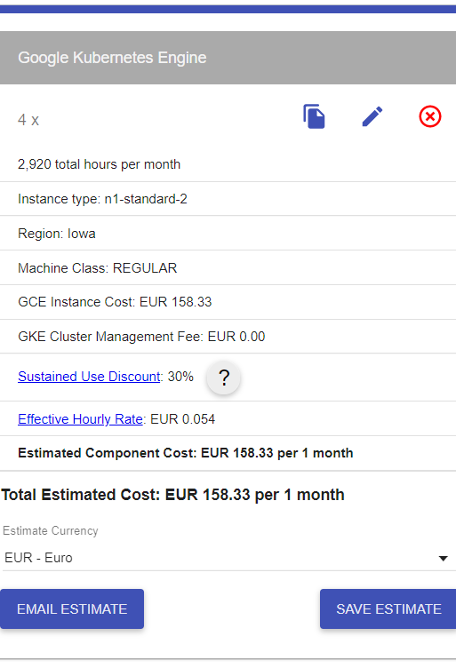

Contingencia |  | 22.93 | 5,522.79
 | +20% | 22.93 | 5,522.79

